X
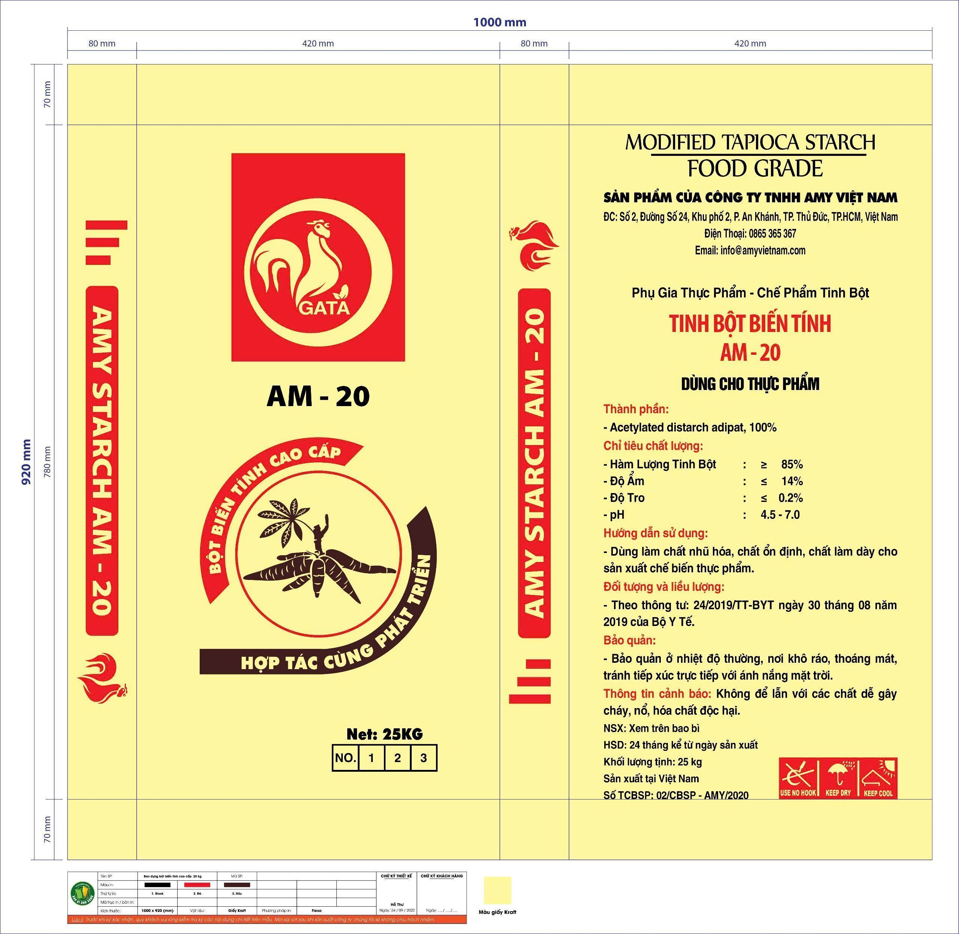

 |  |  | CÔNG TY TNHH SẢN XUẤT THƯƠNG MẠI DỊCH VỤ VỮNG TIẾN | XD2KH00309BP0002 | Bao đựng keo dán gạch VISION xám 25kg | 23S03MKH00309000031

KẾ HOẠCH | QUẢN LÝ CHẤT LƯỢNG | NGƯỜI NHẬN

(Ký xác nhận) | (Ký xác nhận) | (Ký xác nhận)

Ngày ........../........./ 2026 | Ngày ........../.........../ 2026 | Ngày ........../.........../ 2026

